Estadísticas
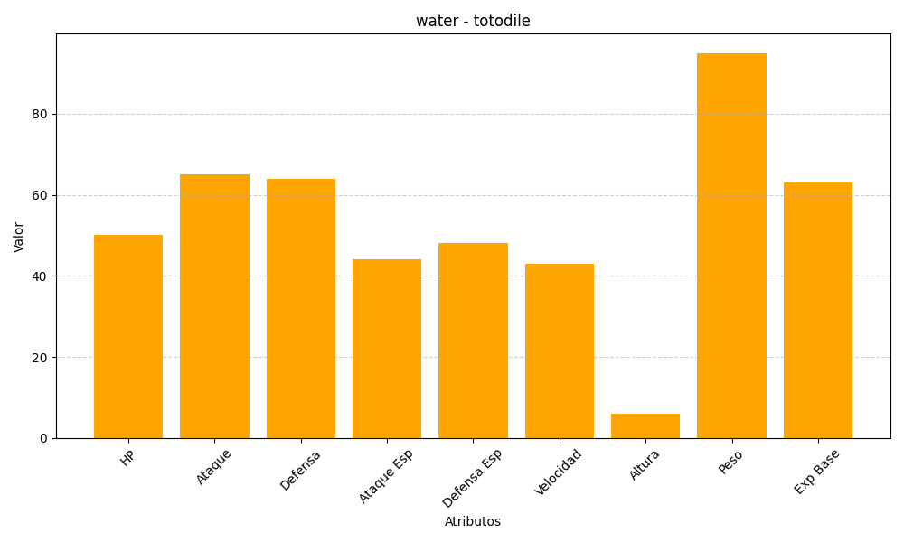
ID | Nombre | Tipo | HP | Ataque | Defensa | Ataque Especial | Defensa Especial | Velocidad | Altura | Peso | Experiencia Base
158 | totodile | water | 50 | 65 | 64 | 44 | 48 | 43 | 6 | 95 | 63

